Zestaw_ŚOI-dla_spawacza
 |  |  |  |  | baza-nw.ciop.pl
Kalkulator naddatków wymiarowych wynikających stosowania zestawów środków ochrony indywidualnej
Spawacz
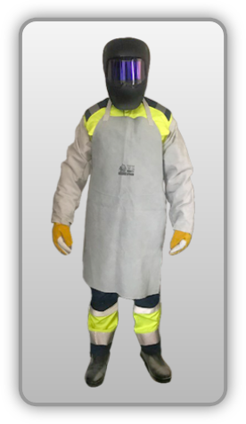 | NW wynikające ze stosowania kompletnego wyposażenia ochronnego (spawacz)
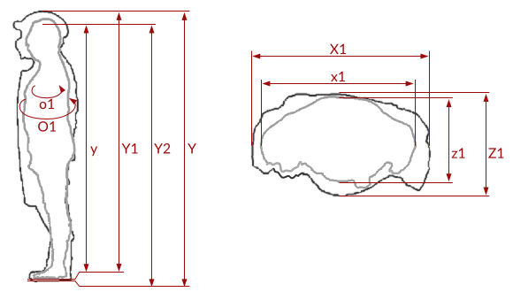

Kalkulator naddatków wymiarowych wynikających ze stosowania kompletnego wyposażenia ochronnego (spawacz)
Typ NW | miara antropo­metryczna y1, y2, y, x1, z1, o1 [cm] | wymiar całkowity Y1, Y2, Y, X1, Z1, O1 [cm] |  | wymiar naddatku [cm] |  | przyrost względny [%]
 |  | min | max | min | max | min | max
NW do wysokości ciała człowieka dla Y1 | 178.0 | 181.3 | 182.5 | 3.3 | 4.5 | 1.9 | 2.5
NW wysokości Y2 (dół) | 178.0 | 180.0 | 181.9 | 2.0 | 3.9 | 1.1 | 2.2
NW wysokości Y | 178.0 | 183.9 | 186.4 | 5.9 | 8.4 | 3.3 | 4.7
NW szerokości X1 | 48.0 | 50.8 | 52.7 | 2.8 | 4.7 | 5.8 | 9.8
NW głębokości Z1* | 23.3 | 26.0 | 27.6 | 2.7 | 4.3 | 11.6 | 18.5
NW obwodu O1* | 123.0 | 132.5 | 135.0 | 9.5 | 12.0 | 7.7 | 9.8
*) przypadku stosowania butli tlenowych: • NW szerokości wynoszą 18.2–26.5 cm zwiększają wymiar antropometryczny 75.98–104.72% • NW obwodu wynoszą 40–42.4 cm zwiększają wymiar antropometryczny 31.75–34.40% • Y1 – NW wysokości wynikające stosowania ochron głowy (kaski, hełmy ochronne) • Y2 – NW wynikające stosowania ochron nóg (obuwia ochronnego) • Y – całkowity naddatek wysokości wynikający stosowania zestawu środków ochrony indywidualnej • X1 – NW szerokości wynikające stosowania odzieży ochronnej • O1 – NW obwody wynikające stosowania odzieży ochronnej.

Opracowano na podstawie wyników V etapu programu wieloletniego „Poprawa bezpieczeństwa i warunków pracy”, finansowanego w zakresie badań naukowych i prac rozwojowych ze środków Narodowego Centrum Badań i Rozwoju. Projekt I.PB.10: Opracowanie danych do nowego atlasu miar człowieka, związanych ze stosowaniem środków ochrony indywidualnej z uwzględnieniem wybranych parametrów widzenia. Koordynator programu: Centralny Instytut Ochrony Pracy – Państwowy Instytut Badawczy.

